Mestaruussarja
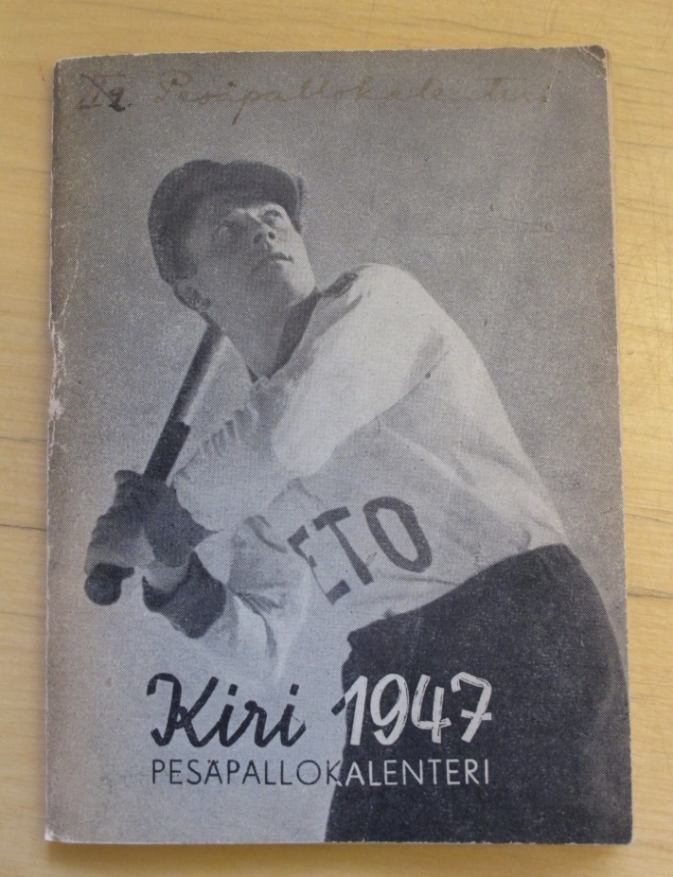
Erkki Latvala |  |  | 7.4.1923 Vimpeli
MESTARUUSSARJA |  |  | Runkosarja |  |  |  |  | Runkosarja TOP-30 |  |  | Arvo-ottelut |  |  | Mitalit |  | Tittelit
Vuosi | Sija | Seura | OTT | KUN | LÖI | TOI | LÖI | TOI | L+T | IL | LL |  | 1 | 2 | 3
1940 | 3. | Vimp sk |  |  |  |  |  |  |  |  |  |  |  |  | 1
1941 |  | Vimp sk |  | sarja jäi kesken
1942
1943
1944 |  |  |  | sarja jäi kesken
1945 | 8. | ViVe | 12 | 0 | 0 | 2
1946 | 3. | ViVe | 12 | 0 | 21 | 7 | 1. |  |  |  |  |  |  |  | 1 | Lyöjäkuningas
1947 | 10. | ViVe | 12 | 2 | 19 | 7 | 2. |  |  | 1
1948 | 1. | ViVe |  | suomensarja
1949 | 12. | ViVe | 10 | 0 | 8 | 5
1950 | 1. | ViVe |  | suomensarja
Yhteensä |  |  | 46 | 2 | 48 | 21 | 1-1-0 | 0-0-0 | 0-0-0 | 1 | 0 | 0 | 0 | 0 | 2
Pesispörssi |  | 188.7

Seurat |  | Vimp sk = Vimpelin suojeluskunta
 |  | ViVe = Vimpelin Veto (1934)

